Encontrar-Extraer
EXTRAER CONTENIDO
Práctica
Utiliza la función Izquierda y Derecha para mostrar solo tu nombre y solo tu apellido materno
Gloria acaba de descargar una relación de las facturas pagadas en 2025, ayúdala a separar la información para poderla analizar de mejor manera
¿Y si los montos fueran de diferente tamaño?

En ocasiones necesitamos extraer contenido de una celda de Excel para utilizarlo en alguna otra fórmula o simplemente porque necesitamos una parte de la cadena de texto contenida en la celda.
 |  |  | FACTURAMETODODEPAGO.MONTO.MONTO.MONTO.FECHADEPAGO | FACTURA | METODO DE PAGO | FECHA DE PAGO | MONTO | FACTURAMETODODEPAGO.MONTO.MONTO.MONTO.FECHADEPAGO | ENCONTRAR $ | ENCONTRAR X DESPÚES DEL $ | TAMAÑO DE NÚMERO | EXTRAE
 |  |  | F-1100TCREDITOx$83481x00000x00000x28/01/2025 |  |  |  |  | F-1100TCREDITOx$83481x00000x00000x28/01/2024
 |  |  | F-1210TCREDITOx00000x$43113x00000x13/06/2025 |  |  |  |  | F-1210TCREDITOx00000x$4311x00000x13/06/2024
Extraer caracteres al inicio o al final
 |  |  | F-1320TCREDITOx00000x$51744x00000x29/06/2025 |  |  |  |  | F-1320TCREDITOx00000x$51744345x00000x29/06/2024
 |  |  | F-1430EFECTIVOx00000x00000x$25956x14/06/2025
Si necesitas extraer un número determinado de caracteres que se encuentran al inicio o al final de una cadena de texto podemos utilizar la función IZQUIERDA o la función DERECHA.
Hagamos el siguiente ejemplo:
 |  |  | F-1540TCREDITOx00000x$76150x00000x14/04/2025
 |  |  | F-1650EFECTIVOx00000x00000x$83811x12/05/2025
 |  |  | F-1760TCREDITOx00000x$35928x00000x27/04/2025
 |  |  | F-1870TCREDITOx00000x$32309x00000x01/04/2025
 |  |  | F-1980EFECTIVOx00000x00000x$82379x15/02/2025
 |  |  | F-2090TCREDITOx$62807x00000x00000x07/06/2025
 |  |  | F-2200TCREDITOx00000x$38157x00000x29/03/2025
 |  |  | F-2310TCREDITOx00000x$39265x00000x23/02/2025
 |  |  | F-2420EFECTIVOx00000x00000x$22925x21/04/2025
ID | Utiliza IZQUIERDA para extraer el código de la factura | Utiliza DERECHA para extraer la fecha | F-2530TCREDITOx00000x$22316x00000x17/06/2025
F-104 CREDITO GDL 26/07/2026 | Código factura | Fecha | F-2640EFECTIVOx00000x00000x$79625x15/04/2025
F-114 TDEBITO GDL 26/08/2026 |  |  | F-2750TCREDITOx00000x$75078x00000x07/03/2025
F-204 CREDITO GDL 16/07/2026 |  |  | F-2860TCREDITOx00000x$82901x00000x26/04/2025
F-124 TDEBITO GDL 05/04/2026 |  |  | F-2970EFECTIVOx00000x00000x$55159x09/04/2025
 |  |  | F-3080TCREDITOx$85848x00000x00000x10/02/2025
 |  |  | F-3190TCREDITOx00000x$34523x00000x22/05/2025
 |  |  | F-3300EFECTIVOx00000x00000x$24880x08/04/2025
 |  |  | F-3410TCREDITOx00000x$58544x00000x06/06/2025
Extraer caracteres intermedios
 |  |  | F-3520EFECTIVOx00000x00000x$34467x29/05/2025
 |  |  | F-3630TCREDITOx$44379x00000x00000x09/05/2025
Si por el contrario, necesitas extraer sólo una parte que se encuentra en medio de la cadena de texto, podemos utilizar la función EXTRAE que nos permite indicar la posición inicial dentro de la cadena donde se iniciará la extracción y adicionalmente la cantidad de caracteres que deseamos extraer.
 |  |  | F-3740TCREDITOx00000x$54560x00000x22/06/2025
 |  |  | F-3850TCREDITOx00000x$47987x00000x28/03/2025
 |  |  | F-3960EFECTIVOx00000x00000x$15597x10/03/2025
 |  |  | F-4070TCREDITOx00000x$54601x00000x16/01/2025
 |  |  | F-4180EFECTIVOx00000x00000x$22209x14/02/2025
 |  |  | F-4290TCREDITOx00000x$13525x00000x25/06/2025
 |  |  | F-4400TCREDITOx00000x$79571x00000x03/05/2025
 |  |  | F-4510EFECTIVOx00000x00000x$15516x25/02/2025
ID | Utiliza EXTRAE para extraer el metodo de pago |  | F-4620TCREDITOx$83273x00000x00000x05/02/2025
F-104 CREDITO GDL 26/07/2026 | Metodo de pago |  | F-4730TCREDITOx00000x$27398x00000x05/05/2025
F-114 TDEBITO GDL 26/08/2026 |  |  | F-4840EFECTIVOx00000x00000x$37075x12/01/2025
F-204 CREDITO GDL 16/07/2026 |  |  | F-4950TCREDITOx00000x$44640x00000x26/05/2025
F-124 TDEBITO GDL 05/04/2026 |  |  | F-5060EFECTIVOx00000x00000x$64633x29/03/2025
 |  |  | F-5170EFECTIVOx00000x00000x$33159x09/05/2025
ENCONTRAR CONTENIDO
 |  |  | F-5280TCREDITOx$22557x00000x00000x14/02/2025
 |  |  | F-5390TCREDITOx00000x$82419x00000x20/01/2025
 |  |  | F-5500TCREDITOx00000x$49832x00000x15/01/2025
 |  |  | F-5610EFECTIVOx00000x00000x$59363x02/03/2025
La función ENCONTRAR en Excel nos devuelve la posición inicial de una cadena de texto, o de un carácter, dentro de otra cadena de texto. La función ENCONTRAR hace diferencia entre mayúsculas y minúsculas.
 |  |  | F-5720TCREDITOx00000x$13162x00000x26/02/2025
 |  |  | F-5830EFECTIVOx00000x00000x$36089x12/05/2025
 |  |  | F-5940TCREDITOx00000x$22991x00000x22/02/2025
 |  |  | F-6050TCREDITOx00000x$20723x00000x21/06/2025
 |  |  | F-6160TCREDITOx00000x$89461x00000x16/02/2025
 |  |  | F-6270EFECTIVOx00000x00000x$37814x27/03/2025
ID | Utiliza ENCONTRAR para la posición de la sucursal | Utiliza EXTRAE para extraer la sucursal | F-6380TCREDITOx00000x$15552x00000x03/01/2025
F-104 CREDITO GDL 26/07/2026 | GDL | Sucursal | F-6490EFECTIVOx00000x00000x$87140x10/05/2025
GDL F-114 TDEBITO 26/08/2026 |  |  | F-6600TCREDITOx00000x$27193x00000x22/03/2025
F-204 CREDITO 16/07/2026 GDL |  |  | F-6710TCREDITOx00000x$61129x00000x05/02/2025
F-124 GDL TDEBITO 05/04/2026 |  |  | F-6820EFECTIVOx00000x00000x$74951x18/01/2025
 |  |  | F-6930TCREDITOx$83848x00000x00000x21/03/2025
 |  |  | F-7040TCREDITOx00000x$66800x00000x20/06/2025
Teoría para repasar |  |  | F-7150TCREDITOx00000x$10328x00000x06/02/2025
Función IZQUIERDA |  |  | F-7260EFECTIVOx00000x00000x$79330x20/02/2025
Función DERECHA |  |  | F-7370TCREDITOx00000x$33402x00000x07/05/2025
Función EXTRAE |  |  | F-7480EFECTIVOx00000x00000x$22621x28/04/2025
Función ENCONTRAR |  |  | F-7590TCREDITOx00000x$73968x00000x12/05/2025
 |  |  | F-7700TCREDITOx00000x$68907x00000x21/06/2025
 |  |  | F-7810EFECTIVOx00000x00000x$43413x27/02/2025

Buscarv Base de Datos
Buscarv
José trabaja para el área de Administración de Ventas, actualmente se encuentra en auditoria y le están pidiendo que realice algunas validaciones.
Aplica la función BUSCARV para ayudar a José con las validaciones
Ejemplo 2
Validación entre bases
Ejemplo 3
Lista Auxiliar
Ejemplo 4
Búsqueda de más de un criterio
Ejemplo 5
Búsqueda aproximada

Usa BUSCARV cuando necesites buscar elementos de una tabla o un rango por fila. También funciona para identificar información inexistente.
conozcamos a detalle su estructura
 | Ejemplo 2
 | Dos criteros de busqueda | Código de Venta | Fecha de Venta | Vendedor | Monto Vendido | Cliente | Producto | Cedis
 |  | C-1000 | 2025-01-01 | Laura Estrada | $119,270.00 | Corporativo Garcia | Producto5 | Ciudad de México
 |  | C-1001 | 2025-01-12 | Norma Gonzalez | $177,497.00 | López y Asociados | Producto1 | Nuevo León
 |  | C-1002 | 2025-01-11 | José Jimenez | $132,802.00 | Estudio 14 | Producto8 | Jalisco
 |  | C-1003 | 2025-01-08 | Mario Cardenas | $320,015.00 | La Cosecha | Producto4 | Jalisco
 |  | C-1004 | 2025-01-09 | Mario Cardenas | $310,295.00 | Car Fast | Producto2 | Ciudad de México
1. Valor que deseas buscar
2. Rango de la base, iniciando por la columna donde crees que se encuentra el valor buscado
3. Número de columnas, desde donde crees que se encuentra el valor hasta la información que necesitas
4. Coincidencia exacta o aproximada
 |  | C-1005 | 2025-01-11 | José López | $358,429.00 | Estudio 14 | Producto1 | Jalisco
 |  | C-1006 | 2025-01-16 | Laura Estrada | $204,340.00 | Ofisoluciones | Producto5 | Nuevo León
 |  | C-1007 | 2025-01-12 | José Jimenez | $196,126.00 | Ofisoluciones | Producto2 | Nuevo León
 |  | C-1008 | 2025-01-13 | José Jimenez | $116,703.00 | Avansec | Producto2 | Ciudad de México
 |  | C-1009 | 2025-01-06 | Sandra Hernandez | $53,013.00 | La Cosecha | Producto3 | Jalisco
 |  | C-1010 | 2025-01-08 | Pedro Gomez | $318,365.00 | Inmobiliaria GDL | Producto4 | Jalisco
 |  | C-1011 | 2025-01-01 | Norma Gonzalez | $476,683.00 | Servicios Legales JM | Producto3 | Querétaro
 |  | C-1012 | 2025-01-12 | Juan García | $178,348.00 | Ofisoluciones | Producto1 | Nuevo León
 |  | C-1013 | 2025-01-17 | Laura Estrada | $329,316.00 | Avansec | Producto7 | Ciudad de México
 |  | C-1014 | 2025-01-18 | Laura Estrada | $279,143.00 | Avansec | Producto4 | Ciudad de México
 |  | C-1015 | 2025-01-13 | Juan García | $454,519.00 | Estudio 14 | Producto3 | Jalisco
Teoría para repasar |  | C-1016 | 2025-01-10 | Mario Cardenas | $58,153.00 | Servicios Legales JM | Producto6 | Querétaro
Función BUSCARV |  | C-1017 | 2025-01-07 | Sandra Hernandez | $424,026.00 | Estudio 14 | Producto5 | Jalisco
 |  | C-1018 | 2025-01-13 | Norma Gonzalez | $260,386.00 | La Cosecha | Producto5 | Jalisco
 |  | C-1019 | 2025-01-11 | Mario Cardenas | $69,090.00 | La Cosecha | Producto7 | Jalisco
 |  | C-1020 | 2025-01-12 | Mario Cardenas | $381,533.00 | Autotransportes del Norte | Producto7 | Ciudad de México
 |  | C-1021 | 2025-01-09 | Pedro Gomez | $344,949.00 | Autotransportes del Norte | Producto3 | Ciudad de México
 |  | C-1022 | 2025-01-01 | Gloria Vazquez | $245,135.00 | Distribuidora Mex | Producto3 | Ciudad de México
 |  | C-1023 | 2025-01-08 | Gloria Vazquez | $43,860.00 | Corporativo Garcia | Producto5 | Ciudad de México
 |  | C-1024 | 2025-01-12 | José López | $48,701.00 | Servicios Legales JM | Producto2 | Querétaro
 |  | C-1025 | 2025-01-08 | María Perez | $263,345.00 | Distribuidora Mex | Producto7 | Ciudad de México
 |  | C-1026 | 2025-01-14 | Norma Gonzalez | $368,838.00 | Servicios Legales JM | Producto2 | Querétaro
 |  | C-1027 | 2025-01-15 | Norma Gonzalez | $46,665.00 | Servicios Legales JM | Producto4 | Querétaro
 |  | C-1028 | 2025-01-19 | Laura Estrada | $475,182.00 | Car Fast | Producto4 | Ciudad de México
 |  | C-1029 | 2025-01-13 | José López | $491,276.00 | Car Fast | Producto7 | Ciudad de México
 |  | C-1030 | 2025-01-14 | José López | $400,876.00 | Corporativo Garcia | Producto4 | Ciudad de México
 |  | C-1031 | 2025-01-09 | María Perez | $213,324.00 | Corporativo Garcia | Producto6 | Ciudad de México
 |  | C-1032 | 2025-01-15 | José López | $51,696.00 | Estudio 14 | Producto6 | Jalisco
 |  | C-1033 | 2025-01-02 | Laura Estrada | $436,091.00 | Car Fast | Producto1 | Ciudad de México
 |  | C-1034 | 2025-01-20 | Laura Estrada | $426,990.00 | Servicios Legales JM | Producto3 | Querétaro
 |  | C-1035 | 2025-01-16 | Norma Gonzalez | $76,634.00 | Estudio 14 | Producto5 | Jalisco
 |  | C-1036 | 2025-01-17 | Norma Gonzalez | $186,072.00 | López y Asociados | Producto7 | Nuevo León
 |  | C-1037 | 2025-01-21 | Laura Estrada | $182,145.00 | Granos y Cereales | Producto6 | Jalisco
 |  | C-1038 | 2025-01-08 | Sandra Hernandez | $469,306.00 | Multiservicios MX | Producto4 | Nuevo León
 |  | C-1039 | 2025-01-18 | Norma Gonzalez | $458,794.00 | Servicios Legales JM | Producto8 | Querétaro
 |  | C-1040 | 2025-01-13 | Mario Cardenas | $404,259.00 | Autotransportes del Norte | Producto3 | Ciudad de México
 |  | C-1041 | 2025-01-09 | Gloria Vazquez | $169,024.00 | Servicios Legales JM | Producto3 | Querétaro
 |  | C-1042 | 2025-01-09 | Sandra Hernandez | $448,078.00 | Car Fast | Producto8 | Ciudad de México
 |  | C-1043 | 2025-01-14 | José Jimenez | $134,443.00 | Multiservicios MX | Producto5 | Nuevo León
 |  | C-1044 | 2025-01-03 | Laura Estrada | $99,762.00 | La Cosecha | Producto3 | Jalisco
 |  | C-1045 | 2025-01-15 | José Jimenez | $442,246.00 | Corporativo Garcia | Producto1 | Ciudad de México
 |  | C-1046 | 2025-01-10 | Gloria Vazquez | $435,374.00 | Avansec | Producto1 | Ciudad de México
 |  | C-1047 | 2025-01-10 | Sandra Hernandez | $492,228.00 | Granos y Cereales | Producto3 | Jalisco
 |  | C-1048 | 2025-01-14 | Juan García | $469,798.00 | Ofisoluciones | Producto4 | Nuevo León
 |  | C-1049 | 2025-01-19 | Norma Gonzalez | $21,035.00 | Avansec | Producto1 | Ciudad de México
 |  | C-1050 | 2025-01-10 | Pedro Gomez | $193,400.00 | Ofisoluciones | Producto4 | Nuevo León
 |  | C-1051 | 2025-01-11 | Gloria Vazquez | $358,016.00 | Reclutamiento Express | Producto4 | Nuevo León
 |  | C-1052 | 2025-01-10 | María Perez | $286,279.00 | La Cosecha | Producto4 | Jalisco
 |  | C-1053 | 2025-01-15 | Juan García | $63,256.00 | Servicios Legales JM | Producto8 | Querétaro
 |  | C-1054 | 2025-01-11 | Pedro Gomez | $141,615.00 | Estudio 14 | Producto1 | Jalisco
 |  | C-1055 | 2025-01-01 | Mario Cardenas | $78,582.00 | Servicios Legales JM | Producto2 | Querétaro
 |  | C-1056 | 2025-01-22 | Laura Estrada | $260,519.00 | Corporativo Garcia | Producto4 | Ciudad de México
 |  | C-1057 | 2025-01-16 | Juan García | $76,351.00 | Inmobiliaria GDL | Producto1 | Jalisco
 |  | C-1058 | 2025-01-11 | María Perez | $22,562.00 | López y Asociados | Producto2 | Nuevo León
 |  | C-1059 | 2025-01-23 | Laura Estrada | $238,496.00 | La Cosecha | Producto3 | Jalisco
 |  | C-1060 | 2025-01-20 | Norma Gonzalez | $322,314.00 | Corporativo Garcia | Producto7 | Ciudad de México
 |  | C-1061 | 2025-01-24 | Laura Estrada | $275,378.00 | Autotransportes del Norte | Producto8 | Ciudad de México
 |  | C-1062 | 2025-01-12 | Pedro Gomez | $248,878.00 | Car Fast | Producto2 | Ciudad de México
 |  | C-1063 | 2025-01-12 | María Perez | $16,770.00 | Granos y Cereales | Producto5 | Jalisco
 |  | C-1064 | 2025-01-17 | Juan García | $338,342.00 | Servicios Legales JM | Producto6 | Querétaro
 |  | C-1065 | 2025-01-13 | Pedro Gomez | $172,592.00 | Car Fast | Producto6 | Ciudad de México
 |  | C-1066 | 2025-01-01 | Pedro Gomez | $255,455.00 | Multiservicios MX | Producto2 | Nuevo León
 |  | C-1067 | 2025-01-21 | Norma Gonzalez | $191,370.00 | Multiservicios MX | Producto3 | Nuevo León
 |  | C-1068 | 2025-01-13 | María Perez | $480,416.00 | La Cosecha | Producto4 | Jalisco
 |  | C-1069 | 2025-01-16 | José López | $18,230.00 | Corporativo Garcia | Producto7 | Ciudad de México
 |  | C-1070 | 2025-01-11 | Sandra Hernandez | $184,201.00 | Ofisoluciones | Producto6 | Nuevo León
 |  | C-1071 | 2025-01-22 | Norma Gonzalez | $263,810.00 | Ofisoluciones | Producto8 | Nuevo León
 |  | C-1072 | 2025-01-17 | José López | $224,810.00 | Inmobiliaria GDL | Producto6 | Jalisco
 |  | C-1073 | 2025-01-16 | José Jimenez | $400,773.00 | Inmobiliaria GDL | Producto6 | Jalisco
 |  | C-1074 | 2025-01-14 | Pedro Gomez | $247,765.00 | Ofisoluciones | Producto8 | Nuevo León
 |  | C-1075 | 2025-01-15 | Pedro Gomez | $360,766.00 | Inmobiliaria GDL | Producto1 | Jalisco
 |  | C-1076 | 2025-01-18 | José López | $168,812.00 | Ofisoluciones | Producto3 | Nuevo León
 |  | C-1077 | 2025-01-02 | Mario Cardenas | $489,179.00 | Distribuidora Mex | Producto5 | Ciudad de México
 |  | C-1078 | 2025-01-16 | Pedro Gomez | $191,479.00 | López y Asociados | Producto4 | Nuevo León
 |  | C-1079 | 2025-01-19 | José López | $212,975.00 | La Cosecha | Producto5 | Jalisco
 |  | C-1080 | 2025-01-18 | Juan García | $162,407.00 | Car Fast | Producto3 | Ciudad de México
 |  | C-1081 | 2025-01-14 | Mario Cardenas | $452,313.00 | Avansec | Producto7 | Ciudad de México
 |  | C-1082 | 2025-01-20 | José López | $491,157.00 | Distribuidora Mex | Producto5 | Ciudad de México
 |  | C-1083 | 2025-01-23 | Norma Gonzalez | $340,727.00 | Multiservicios MX | Producto5 | Nuevo León
 |  | C-1084 | 2025-01-17 | Pedro Gomez | $307,743.00 | López y Asociados | Producto6 | Nuevo León
 |  | C-1085 | 2025-01-25 | Laura Estrada | $435,521.00 | Ofisoluciones | Producto2 | Nuevo León
...

Buscarv Busqueda registros
Ejemplo 1
Busqueda de registros
Ejemplo 2
Validación entre bases
Ejemplo 3
Lista Auxiliar
Ejemplo 4
Búsqueda de más de un criterio
Ejemplo 5
Búsqueda aproximada

BUSCARV |  |  |  | BUSCARV MATRICIAL |  |  |  | BUSCARX
Registros a validar |  |  |  | Registros a validar |  |  |  | Registros a validar
Código de Venta | Vendedor | Cliente | Producto | Código de Venta | Vendedor | Cliente | Producto | Código de Venta | Vendedor
C-1200 |  |  |  | C-1200 |  |  |  | C-1200
C-1005 |  |  |  | C-1005 |  |  |  | C-1005
C-1307 |  |  |  | C-1307 |  |  |  | C-1307
C-1115 |  |  |  | C-1115 |  |  |  | C-1115
C-1101 |  |  |  | C-1101 |  |  |  | C-1101
C-1350 |  |  |  | C-1350 |  |  |  | C-1350

Buscarv Más de un Criterio
Ejemplo 1
Busqueda de registros
Ejemplo 2
Validación entre bases
Ejemplo 3
Lista Auxiliar
Ejemplo 2
Búsqueda de más de un criterio
Ejemplo 5
Búsqueda aproximada

 |  |  |  | Lista Vendedores
Resumen de Ventas Enero |  |  |  | Gloria Vazquez
Vendedor | Fecha | Monto Vendido | Producto | José Jimenez
Pedro Gomez | 2025-01-01 |  |  | José López
 | 2025-01-02 |  |  | Juan García
 | 2025-01-03 |  |  | Laura Estrada
 | 2025-01-04 |  |  | María Perez
 | 2025-01-05 |  |  | Mario Cardenas
 | 2025-01-06 |  |  | Norma Gonzalez
 | 2025-01-07 |  |  | Pedro Gomez
 | 2025-01-08
...

Buscarv Busqueda Aproximada
Ejemplo 1
Busqueda de registros
Ejemplo 2
Validación entre bases
Ejemplo 3
Lista Auxiliar
Ejemplo 4
Búsqueda de más de un criterio
Ejemplo 3
Búsqueda aproximada

 |  |  | Criterios de Evaluación KPI
Vendedor | Días de Cartera Vencida | Cumplimiento Obtenido KPI | Días de cartera vencida | Cumplimiento KPI Cobranza
Laura Estrada | 15 |  | 0 | 100%
Norma Gonzalez | 12 |  | 1 | 90%
Gloria Vazquez | 3 |  | 2 | 80%
Mario Cardenas | 2 |  | 3 | 70%
Pedro Gomez | 9 |  | 4 | 60%
Juan García | 19 |  | 5 | 50%
Sandra Hernandez | 12 |  | 6 | 40%
José Jimenez | 8 |  | 7
...

Sumar.Si
Funciones matemáticas
Práctica
Dirección General nos esta solicitando una análisis de ventas con las siguientes caracteristicas:
1. Mostrar por vendedor: monto vendido, promedio de venta y número de ventas realizadas
2. Analizar los resultados obtenidos a traves de un tablero con gráfica incluida
Reporte de Ventas por sucursal
 | Monto Vendido
Gloria Vazquez
José Jimenez
José López
Juan García
Laura Estrada
María Perez
Mario Cardenas
Norma Gonzalez
Pedro Gomez
Sandra Hernandez
 |  |  |  |  |  |  |  |  |  |  |  |  |  |  |  |  |  |  |  | Teoría para repasar
 |  |  |  |  |  |  |  |  |  |  |  |  |  |  |  |  |  |  |  | Funciones MATEMATICAS
 |  |  |  |  |  |  |  |  |  |  |  |  |  |  |  |  |  |  |  | Funciones ESTADISTICAS

SUMAR.SI
Esta función es una combinación entre la función lógica SI y SUMA
conozcamos a detalle su estructura
SUMAR.SI.CONJUNTO
Esta función es la evolución del SUMAR.SI, en la cual, puedes especificar más de un criterio para la suma
conozcamos a detalle su estructura
 |  |  |  |  |  |  |  |  |  |  | Mes
 |  |  |  |  |  |  |  |  |  |  | Enero

 | Mes | Gastos | Mes | SUMAR.SI | PROMEDIO.SI | CONTAR.SI |  | Mes | Gastos | C. Costos | C. Costos | SUMAR.SI.CONJUNTO
 | Mayo | $64,406.00 | Enero |  |  |  |  | Mayo | $64,406.00 | 14005 | 14001
 | Marzo | $31,224.00 | Febrero |  |  |  |  | Marzo | $31,224.00 | 14004 | 14002
 | Febrero | $81,646.00 | Marzo |  |  |  |  | Febrero | $81,646.00 | 14003 | 14003
 | Abril | $99,202.00 | Abril |  |  |  |  | Abril | $99,202.00 | 14001 | 14004
1. Rango donde se encuentra el criterio
2. Criterio
3. Rango de los montos a sumar
 | Marzo | $40,689.00 | Mayo |  |  |  |  | Marzo | $40,689.00 | 14007 | 14005
1. Rango de los montos a sumar
2. Rango donde se encuentra el criterio1
3. Criterio1
4. Rango donde se encuentra el criterio2
5. Criterio2
 | Enero | $21,789.00 | Montos Mayores a $60,000 |  |  |  |  | Enero | $21,789.00 | 14007 | 14006 |  | Vendedor | Sucursal | Monto | Vendedor | Monto vendido | Promedio | N° de ventas
 | Febrero | $1,548.00 |  |  |  |  |  | Febrero | $1,548.00 | 14004 | 14007 |  | José López | Monterrey | $46,465.00 | Gloria Vazquez |  |  |  |  | Sucursal
 | Abril | $74,165.00 |  |  |  |  |  | Abril | $74,165.00 | 14008 | 14008 |  | Pedro Gomez | Guadalajara | $26,568.00 | José Jimenez |  |  |  |  | Guadalajara
 | Abril | $89,126.00 |  |  |  |  |  | Abril | $89,126.00 | 14002 |  |  | Gloria Vazquez | CDMX | $56,147.00 | José López
 | Marzo | $63,208.00 |  |  |  |  |  | Marzo | $63,208.00 | 14001 |  |  | Juan García | Monterrey | $21,502.00 | Juan García |  |  |  |  | Vendedor | Gloria Vazquez | José Jimenez | José López | Juan García | Laura Estrada | María Perez | Mario Cardenas | Norma Gonzalez | Pedro Gomez | Sandra Hernandez
 | Enero | $93,342.00 |  |  |  |  |  | Enero | $93,342.00 | 14006 |  |  | Sandra Hernandez | CDMX | $37,363.00 | Laura Estrada |  |  |  |  | Monto Vendido
 | Mayo | $46,653.00 |  |  |  |  |  | Mayo | $46,653.00 | 14007 |  |  | Sandra Hernandez | Monterrey | $42,877.00 | María Perez
 | Enero | $28,991.00 |  |  |  |  |  | Enero | $28,991.00 | 14006 |  |  | Laura Estrada | Monterrey | $47,260.00 | Mario Cardenas
 | Febrero | $73,571.00 |  |  |  |  |  | Febrero | $73,571.00 | 14007 |  |  | Gloria Vazquez | CDMX | $12,403.00 | Norma Gonzalez
 | Abril | $95,877.00 |  |  |  |  |  | Abril | $95,877.00 | 14004 |  |  | Laura Estrada | CDMX | $14,443.00 | Pedro Gomez
 | Marzo | $72,096.00 |  |  |  |  |  | Marzo | $72,096.00 | 14008 |  |  | José López | Guadalajara | $64,520.00 | Sandra Hernandez
Tip
Contamos también con la función CONTAR.SI y PROMEDIO.SI, la estructura es prácticamente la misma, la diferencia es la operación matemática que realiza
Tip
Contamos también con la función CONTAR.SI.CONJUNTO y PROMEDIO.SI.CONJUNTO, la estructura es prácticamente la misma, la diferencia es la operación matemática que realiza
 | Enero | $94,436.00 |  |  |  |  |  | Enero | $94,436.00 | 14008 |  |  | Gloria Vazquez | Guadalajara | $49,850.00
 | Enero | $77,517.00 |  |  |  |  |  | Enero | $77,517.00 | 14005 |  |  | Norma Gonzalez | CDMX | $84,748.00
 | Mayo | $50,658.00 |  |  |  |  |  | Mayo | $50,658.00 | 14003 |  |  | Sandra Hernandez | CDMX | $71,076.00
 | Abril | $27,597.00 |  |  |  |  |  | Abril | $27,597.00 | 14004
 | Enero | $43,458.00 |  |  |  |  |  | Enero | $43,458.00 | 14004
 | Mayo | $10,147.00 |  |  |  |  |  | Mayo | $10,147.00 | 14001
 | Enero | $70,295.00 |  |  |  |  |  | Enero | $70,295.00 | 14004
 | Febrero | $75,982.00 |  |  |  |  |  | Febrero | $75,982.00 | 14008
Teoría para repasar | Abril | $21,663.00 |  |  |  |  | Teoría para repasar | Abril | $21,663.00 | 14001
Función SUMAR.SI | Marzo | $35,190.00 |  |  |  |  | Función SUMAR.SI.CONJUNTO | Marzo | $35,190.00 | 14008
Función PROMEDIO.SI | Enero | $59,369.00 |  |  |  |  | Función PROMEDIO.SI.CONJUNTO | Enero | $59,369.00 | 14008
Función CONTAR.SI | Febrero | $22,264.00 |  |  |  |  | Función CONTAR.SI.CONJUNTO | Febrero | $22,264.00 | 14008
 | Abril | $11,106.00 |  |  |  |  |  | Abril | $11,106.00 | 14005
 | Marzo | $94,010.00 |  |  |  |  |  | Marzo | $94,010.00 | 14007
 | Enero | $66,967.00 |  |  |  |  |  | Enero | $66,967.00 | 14001
 | Febrero | $58,237.00 |  |  |  |  |  | Febrero | $58,237.00 | 14007
 | Abril | $86,011.00 |  |  |  |  |  | Abril | $86,011.00 | 14004
...

Si
Función SI

Ejemplo 1
Ejemplo 2
Ejemplo 3
La función SI nos permite evaluar una condición para determinar si es falsa o verdadera. La función SI es de gran ayuda para tomar decisiones en base al resultado obtenido en la prueba lógica.
1. Prueba lógica
2. Resultado si la prueba lógica es verdadera
3. Resultado si la prueba lógica es falsa

 | Empleado | Sueldo Base | Faltas | Si el empleado tiene 0 faltas, otorgar un bono de asistencia por 5mil pesos | Si el empleado obtuvo bono de asistencia, otorgar un incremento del 7% sobre su sueldo base, de lo contrario, otorgar solo el 3% | Envio | Estatus | Si el envio esta en ruta, mostrar la palabra "Dar seguimiento" Si esta detenido, mostrar "Contactar proveedor" Si se entregó, mostrar "Confirmar entrega" | Producto | Objetivo de Venta | Venta Obtenida | Si la venta es mayor al 100% del objetivo, mostrar la palabra "Excedió" Si es mayor al 90%, mostrar "Cumplió" Si es menor o igual a 90%, mostrar "no cumplió"
 | Abigail Acevedo | $45,845.00 | 1 |  |  | Envio 1 | En ruta |  | Producto 1 | $399,063 | $328,870.00
 | Abigail Aguilar | $21,987.00 | 2 |  |  | Envio 2 | Detenido |  | Producto 2 | $128,458 | $110,972.00
 | Abril Aguilera | $42,600.00 | 0 |  |  | Envio 3 | Detenido |  | Producto 3 | $466,016 | $492,407.00
 | Adelaida Aguirre | $42,310.00 | 6 |  |  | Envio 4 | Entregado |  | Producto 4 | $191,515 | $180,544.00
 | Adriana Aguirre | $13,967.00 | 0 |  |  | Envio 5 | Entregado |  | Producto 5 | $247,387 | $211,653.00
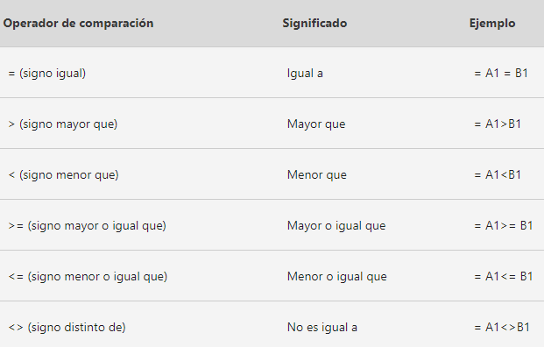
 | Agustin Alarcon | $48,843.00 | 0 |  |  | Envio 6 | En ruta |  | Producto 6 | $213,216 | $189,217.00
 | Airet Alcaraz | $12,932.00 | 6 |  |  | Envio 7 | Entregado |  | Producto 7 | $302,291 | $261,456.00
 | Alan Alcazar | $43,269.00 | 0 |  |  | Envio 8 | En ruta |  | Producto 8 | $347,448 | $301,830.00
 | Alberto Aldape | $22,348.00 | 0 |  |  | Envio 9 | En ruta |  | Producto 9 | $271,259 | $257,810.00
 | Alberto Almanza | $24,503.00 | 1
 | Alejandra Alonso | $18,120.00 | 3
 | Alicia Alvarado | $33,524.00 | 0
 | Alma Alvarado | $32,542.00 | 0
 | Alma Angulo | $40,785.00 | 5
 | América Aranda | $24,370.00 | 5
 | Ana Arellano | $34,246.00 | 5
 | Ana Avendaño | $34,867.00 | 0
 | Ana Ayala | $21,148.00 | 0
 | Ana Banda | $42,534.00 | 0
 | Anatolio Barreda | $41,569.00 | 3
 | Anda Barrios | $44,291.00 | 5
 | Andrea Barrón | $40,068.00 | 0
 | Andrea Bazán | $14,035.00 | 0
 | Andrea Becerra | $45,344.00 | 6
 | Andrea Beltrán | $24,393.00 | 2
Teoría para repasar | Andrés Bernal | $26,274.00 | 2
Función SI | Ángel Cabrera | $43,198.00 | 4
Función SI anidadas | Ángel Calzadillas | $26,604.00 | 0
 | Angela Cárdenas | $41,512.00 | 1
 | Angela Cárdenas | $41,165.00 | 7
 | Areli Cardona | $26,367.00 | 6
 | Artemio Carrillo | $24,333.00 | 0
 | Beatriz Carvajal | $23,733.00 | 4
 | Beatriz Casado | $45,346.00 | 0
...

Y,O
Función Y, Función O

Práctica
Ejemplo 3
Ejemplo 2
La función Y nos permite evaluar varias expresiones lógicas y si todas ellas se cumplen, da como resultado VERDADERO. Será suficiente con que cualquiera de las expresiones sea falsa para que el resultado de la función también sea FALSO.
A diferencia de la anterior función, la función O da como resultado VERDADERO cuando una de las expresiones lógicas se cumple.

 | Vendedor | Monto Vendido | Número de Ventas | Función Y Otorga una comisión del 5% sobre lo vendido si el monto es mayor a 250mil y las ventas realizadas son mayores a 150 | Función O Otorga una comisión del 5% sobre lo vendido si el monto es mayor a 250mil o las ventas realizadas son mayores a 150 | Factura | Monto Vendido | Fecha de Pago | Calcula si la cuenta está al corriente o vencida considerando fecha de pago | Calcula nivel de riesgo considerando los siguientes criterios: Riesgo alto = Vencida y monto > 800,000 Riesgo medio = Vencida o monto > 800,000 Riesgo bajo = Todos los demás casos
 | Abigail Acevedo | $84,062.00 | 190 |  |  | C2421 | $843,767 | 2026-12-30
 | Abigail Aguilar | $91,875.00 | 130 |  |  | C1908 | $419,359 | 2026-02-12
 | Abril Aguilera | $254,192.00 | 132 |  |  | C7652 | $1,408,017 | 2026-12-06
 | Adelaida Aguirre | $175,197.00 | 102 |  |  | C2326 | $91,490 | 2026-11-01
 | Adriana Aguirre | $282,706.00 | 95 |  |  | C5305 | $927,432 | 2026-12-12
 | Agustin Alarcon | $353,188.00 | 163 |  |  | C5168 | $195,020 | 2026-03-23
Teoría para repasar | Airet Alcaraz | $411,284.00 | 59 |  |  | C9197 | $618,864 | 2026-03-29
Función Y | Alan Alcazar | $458,044.00 | 160 |  |  | C2876 | $3,637,067 | 2026-06-06
Función O | Alberto Aldape | $347,288.00 | 92 |  |  | C8394 | $717,508 | 2026-05-01
 | Alberto Almanza | $111,743.00 | 149
 | Alejandra Alonso | $254,544.00 | 117
 | Alicia Alvarado | $331,414.00 | 128
 | Alma Alvarado | $493,570.00 | 64
 | Alma Angulo | $437,731.00 | 177
 | América Aranda | $457,852.00 | 165
 | Ana Arellano | $450,036.00 | 64
...

Tablas Dinámicas
Generemos un informe que nos muestre el monto total vendido
Ahora mostremos mismo monto vendido pero por año
Podemos calcular promedios y cuentas
Podemos Mostrar varios calculos en el mismo informe
Podemos mostrar los resultados como %, mostrar incrementos y acumulados
Además, crear nuestros propios cálculos dentro de informes
Por último, agreguemos al informe el detalle por producto
Recuerda que puedes dar formato y diseño a tus informes para mejorar su visualización

Tablas Dinámicas

Recordemos...
 | Fecha completa | Año | Mes | Vendedor | Monto Vendido | Cliente | Producto | Region | Monto Cobrado | Por Cobrar
 | 2025-07-10 | 2025 | 7 | Gloria Vazquez | $402,803.00 | Inmobiliaria GDL | Producto3 | Occidente | $163,005 | $239,797.64
 | 2025-04-30 | 2025 | 4 | Sandra Hernandez | $317,505.00 | López y Asociados | Producto8 | Norte | $36,517 | $280,987.67
Una tabla dinámica toma los datos y los resume para que pueda obtener información de ellos, sin tener que escribir ninguna fórmula o función.
Lo difícil no es crear una tabla dinámica
El primer paso para crear una buena tabla dinámica es asegurarse de que los datos de origen son los correctos, para esto se deben de utilizar las herramientas de optimización de bases de datos.
Antes de crear una Tabla Dinámica asegúrate de 4 cosas:
1️⃣ Estructura tipo base de datos Cada fila debe representar un registro y cada columna un tipo de información.
2️⃣ Encabezados en la primera fila La base debe tener una fila de títulos, sin filas vacías arriba.
3️⃣ Títulos claros y descriptivos Cada columna debe tener un nombre claro (ejemplo: Fecha de venta, Vendedor, Producto, Importe).
4️⃣ Convertir la base en Tabla de Excel Esto permite que la tabla dinámica se actualice fácilmente cuando agregues nuevos registros.
 | 2024-08-25 | 2024 | 8 | Laura Estrada | $429,994.00 | Distribuidora Mex | Producto1 | Centro | $186,967 | $243,027.49
 | 2023-11-27 | 2023 | 11 | José Jimenez | $361,736.00 | López y Asociados | Producto3 | Norte | $68,043 | $293,692.54
 | 2025-09-16 | 2025 | 9 | Mario Cardenas | $280,817.00 | Estudio 14 | Producto3 | Occidente | $99,279 | $181,537.74
 | 2023-01-06 | 2023 | 1 | Pedro Gomez | $262,357.00 | Avansec | Producto8 | Centro | $192,868 | $69,489.03
 | 2025-10-24 | 2025 | 10 | Juan García | $412,242.00 | Corporativo Garcia | Producto8 | Centro | $50,257 | $361,984.92
 | 2023-02-04 | 2023 | 2 | Laura Estrada | $425,869.00 | Autotransportes del Norte | Producto3 | Centro | $342,700 | $83,169.36
 | 2023-04-25 | 2023 | 4 | Norma Gonzalez | $303,359.00 | Estudio 14 | Producto8 | Occidente | $276,781 | $26,578.20
 | 2024-07-23 | 2024 | 7 | Laura Estrada | $310,754.00 | Inmobiliaria GDL | Producto1 | Occidente | $137,318 | $173,436.00
 | 2023-07-19 | 2023 | 7 | Juan García | $26,237.00 | Servicios Legales JM | Producto7 | Sur | $2,546 | $23,691.41
 | 2024-04-04 | 2024 | 4 | Pedro Gomez | $383,124.00 | Car Fast | Producto1 | Centro | $379,433 | $3,690.52
 | 2024-08-01 | 2024 | 8 | Laura Estrada | $435,521.00 | Ofisoluciones | Producto2 | Norte | $21,525 | $413,995.91
 | 2023-02-18 | 2023 | 2 | Norma Gonzalez | $152,921.00 | Avansec | Producto3 | Centro | $64,217 | $88,703.51
 | 2023-09-19 | 2023 | 9 | Norma Gonzalez | $344,541.00 | Ofisoluciones | Producto7 | Norte | $46,662 | $297,878.66
 | 2024-11-14 | 2024 | 11
 | 2023-07-17 | 2023 | 7
 | 2025-10-20 | 2025 | 10
 | 2024-12-03 | 2024 | 12
 | 2025-07-21 | 2025 | 7
 | 2024-12-25 | 2024 | 12
 | 2024-09-25 | 2024 | 9
 | 2023-11-21 | 2023 | 11
 | 2025-03-11 | 2025 | 3
 | 2024-09-20 | 2024 | 9
 | 2024-01-30 | 2024 | 1
 | 2025-06-18 | 2025 | 6
 | 2023-08-18 | 2023 | 8
 | 2025-05-15 | 2025 | 5 | Pedro Gomez | $248,878.00
 | 2025-07-08 | 2025 | 7 | Mario Cardenas | $244,739.00
 | 2025-05-01 | 2025 | 5 | Mario Cardenas | $142,295.00
 | 2023-01-15 | 2023 | 1 | Mario Cardenas | $404,259.00
 | 2023-01-24 | 2023 | 1 | María Perez | $238,181.00
 | 2025-01-10 | 2025 | 1 | Mario Cardenas | $484,243.00
 | 2023-01-10 | 2023 | 1 | Gloria Vazquez | $255,367.00
 | 2025-06-13 | 2025 | 6 | Mario Cardenas | $35,131.00
 | 2023-08-25 | 2023 | 8 | Juan García | $320,352.00
 | 2023-02-16 | 2023 | 2 | José López | $196,887.00
1. Crear una tabla dinamica
Seleccione las celdas a partir de las que quiera crear una tabla dinámica.
Nota: Los datos no deben tener filas o columnas vacías. Debe tener un encabezado de solo una fila.
 | 2025-02-02 | 2025 | 2 | José Jimenez | $426,030.00
 | 2024-12-27 | 2024 | 12 | Juan García | $102,165.00
 | 2025-01-29 | 2025 | 1 | María Perez | $26,843.00
 | 2025-08-24 | 2025 | 8 | Gloria Vazquez | $364,604.00
 | 2024-09-05 | 2024 | 9 | Norma Gonzalez | $133,865.00
 | 2025-10-24 | 2025 | 10 | José López | $289,507.00
 | 2025-10-24 | 2025 | 10 | Sandra Hernandez | $252,636.00
 | 2023-04-16 | 2023 | 4 | María Perez | $289,867.00
 | 2025-10-23 | 2025 | 10 | Laura Estrada | $436,091.00
 | 2025-06-29 | 2025 | 6 | Juan García | $367,264.00
 | 2023-03-27 | 2023 | 3 | Norma Gonzalez | $53,270.00
 | 2024-02-27 | 2024 | 2 | Norma Gonzalez | $373,401.00
 | 2024-06-09 | 2024 | 6 | Norma Gonzalez | $220,570.00
 | 2025-02-11 | 2025 | 2 | María Perez | $263,345.00
 | 2025-04-19 | 2025 | 4 | José López | $460,654.00
 | 2024-06-06 | 2024 | 6 | Laura Estrada | $215,888.00
 | 2025-11-04 | 2025 | 11 | Juan García | $230,000.00
2. Cuadro de dialogo
 | 2023-10-08 | 2023 | 10 | Laura Estrada | $453,422.00
 | 2024-10-14 | 2024 | 10 | José López | $411,909.00
 | 2023-07-08 | 2023 | 7 | Norma Gonzalez | $431,093.00
 | 2023-06-27 | 2023 | 6 | Gloria Vazquez | $67,738.00
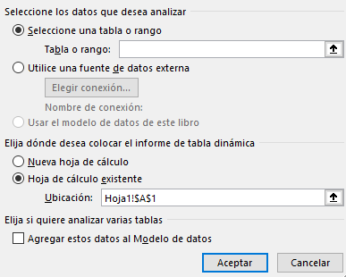
 | 2023-05-14 | 2023 | 5 | Gloria Vazquez
 | 2024-11-19 | 2024 | 11 | Norma Gonzalez
 | 2023-11-27 | 2023 | 11 | Gloria Vazquez
 | 2024-11-08 | 2024 | 11 | Sandra Hernandez
 | 2024-05-06 | 2024 | 5 | Sandra Hernandez
 | 2024-11-03 | 2024 | 11 | María Perez
 | 2023-03-30 | 2023 | 3 | Gloria Vazquez
 | 2025-05-11 | 2025 | 5 | Mario Cardenas
 | 2024-04-11 | 2024 | 4 | Juan García | $125,134.00
 | 2023-11-13 | 2023 | 11 | Laura Estrada | $31,626.00
 | 2023-07-16 | 2023 | 7 | Norma Gonzalez | $379,585.00
 | 2023-12-14 | 2023 | 12 | José Jimenez | $499,580.00
 | 2024-09-28 | 2024 | 9 | Laura Estrada | $279,143.00
 | 2024-07-06 | 2024 | 7 | José Jimenez | $158,883.00
 | 2024-05-14 | 2024 | 5 | Juan García | $403,816.00
 | 2024-08-30 | 2024 | 8 | José López | $400,876.00
 | 2024-02-07 | 2024 | 2 | Sandra Hernandez | $313,250.00
 | 2023-12-25 | 2023 | 12 | José López | $54,187.00
3. Campos
Para agregar un campo a la tabla dinámica, active la casilla del nombre del campo en el panel Campos de tabla dinámica.
Nota: Los campos seleccionados se agregan a sus áreas predeterminadas: los campos no numéricos se agregan a Filas, las jerarquías de fecha y hora se agregan a Columnas y los campos numéricos se agregan a Valores.
 | 2025-11-15 | 2025 | 11 | Pedro Gomez | $18,428.00
 | 2025-12-10 | 2025 | 12 | María Perez | $327,782.00
 | 2024-05-31 | 2024 | 5 | José Jimenez | $187,392.00
 | 2024-02-25 | 2024 | 2 | Mario Cardenas | $363,662.00
 | 2025-08-02 | 2025 | 8 | Pedro Gomez | $361,414.00
 | 2024-01-18 | 2024 | 1 | Sandra Hernandez | $200,805.00
 | 2024-06-25 | 2024 | 6 | Laura Estrada | $341,575.00
 | 2024-04-03 | 2024 | 4 | Pedro Gomez | $216,959.00
 | 2024-11-14 | 2024 | 11 | Gloria Vazquez | $279,534.00
 | 2024-01-18 | 2024 | 1 | José Jimenez | $209,437.00
 | 2023-10-02 | 2023 | 10 | Pedro Gomez | $230,077.00
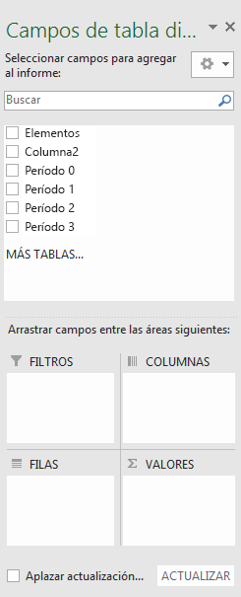
 | 2025-09-15 | 2025 | 9 | Pedro Gomez | $406,144.00
 | 2023-02-08 | 2023 | 2 | Laura Estrada | $388,590.00
 | 2025-10-25 | 2025 | 10 | María Perez | $195,607.00
 | 2023-03-20 | 2023 | 3 | Sandra Hernandez | $344,856.00
 | 2025-08-31 | 2025 | 8 | Sandra Hernandez | $128,001.00
 | 2025-01-08 | 2025 | 1 | Norma Gonzalez | $299,771.00
 | 2024-11-01 | 2024 | 11 | Mario Cardenas | $396,282.00
 | 2025-03-02 | 2025 | 3 | José López | $92,095.00
 | 2025-08-04 | 2025 | 8 | Norma Gonzalez | $406,024.00
 | 2023-04-04 | 2023 | 4 | Mario Cardenas | $210,150.00
 | 2024-06-12 | 2024 | 6 | José López | $322,928.00
 | 2025-03-24 | 2025 | 3 | María Perez
 | 2025-10-23 | 2025 | 10 | Pedro Gomez
 | 2024-02-17 | 2024 | 2 | Norma Gonzalez
 | 2025-06-12 | 2025 | 6 | José López
 | 2023-03-22 | 2023 | 3 | Gloria Vazquez
 | 2025-05-13 | 2025 | 5 | Norma Gonzalez
 | 2024-06-05 | 2024 | 6 | Sandra Hernandez
 | 2023-03-06 | 2023 | 3 | Sandra Hernandez
Estructura
no visible
Estructura
visible
En tu base de datos identifica cuál encabezado es de estructura y cuál de calculo
 | 2024-12-29 | 2024 | 12 | Pedro Gomez
 | 2024-09-26 | 2024 | 9 | José López
 | 2024-09-15 | 2024 | 9 | Juan García
 | 2024-05-08 | 2024 | 5 | Mario Cardenas | $234,247.00
 | 2025-01-19 | 2025 | 1 | Laura Estrada | $137,061.00
 | 2025-08-11 | 2025 | 8 | Laura Estrada | $330,825.00
Estructura
visible
Calculo
 | 2025-04-08 | 2025 | 4 | Sandra Hernandez | $234,918.00
 | 2024-12-23 | 2024 | 12 | José López | $48,701.00
 | 2025-04-23 | 2025 | 4 | Juan García | $316,806.00
 | 2023-11-19 | 2023 | 11 | Sandra Hernandez | $493,294.00
 | 2023-06-07 | 2023 | 6 | Pedro Gomez | $172,592.00
 | 2024-06-25 | 2024 | 6 | María Perez | $262,827.00
 | 2025-07-15 | 2025 | 7 | Mario Cardenas | $444,132.00
Para mover un campo de un área a otra, arrastre el campo al área de destino.
 | 2025-09-02 | 2025 | 9 | María Perez | $22,562.00
 | 2025-07-08 | 2025 | 7 | Juan García | $396,865.00
 | 2024-11-15 | 2024 | 11 | José Jimenez | $398,686.00
 | 2024-10-01 | 2024 | 10 | Mario Cardenas | $467,694.00
 | 2025-07-08 | 2025 | 7 | José Jimenez | $367,456.00
Teoría para repasar | 2023-01-06 | 2023 | 1 | José López | $61,445.00
Crear una tabla dinámica | 2023-04-19 | 2023 | 4 | Sandra Hernandez | $393,836.00
Lista de campos | 2023-09-22 | 2023 | 9 | Juan García | $63,256.00
Cambiar origen de datos | 2023-03-17 | 2023 | 3 | Mario Cardenas | $360,468.00
Actualizar datos | 2025-10-10 | 2025 | 10 | José Jimenez | $224,815.00
Ordenar datos | 2025-10-28 | 2025 | 10 | José Jimenez | $414,525.00
Agrupar o desagrupar | 2025-11-26 | 2025 | 11 | Sandra Hernandez | $229,630.00
Aplicar formato condicional | 2023-09-18 | 2023 | 9 | Gloria Vazquez | $192,448.00
 | 2024-05-20 | 2024 | 5 | Sandra Hernandez | $339,742.00
 | 2025-07-08 | 2025 | 7 | Juan García | $469,798.00
...

Dashboard BD
Dashboards

Los dashboards son una combinación de objetos y herramientas de Excel con el proposito de mostrar información relevante y de fácil lectura vinculado a una base de datos. Los elementos más utilizados para su construccion son:
1. Informe de tabla dinámica
2. Gráfico dinámico
3. Segmentación de datos
4. Escalas de tiempo
5. Formas, cuadros de texto e iconos
 | ID Cliente | Zona | País | Tipo de producto | Canal de venta
 | C2421 | Europa | United Kingdom | Snacks | Offline
 | C1908 | Europa | Malta | Cárnicos | Online
 | C7652 | Australia y Oceanía | Marshall Islands | Cereales | Online
 | C2326 | África | Iran | Frutas | Offline
 | C5305 | Centroamérica y Caribe | Guatemala | Alimento infantil | Offline
 | C5168 | Centroamérica y Caribe | Grenada | Bebida | Offline
 | C9197 | Australia y Oceanía | Fiji | Snacks | Offline
 | C2876 | África | Tunisia | Cosméticos | Offline
 | C8394 | Centroamérica y Caribe | Grenada | Cuidado personal | Offline
 | C8141 | Australia y Oceanía | Australia | Material de oficina | Online
 | C3212 | Norteamérica | Greenland | Cosméticos | Online
 | C8904 | África | Angola | Snacks | Online
 | C5218 | África | Zambia | Bebida | Offline
 | C4358 | África | Kenya | Verduras | Offline
 | C1229 | África | Azerbaijan | Frutas | Offline
Teoría para repasar | C4942 | África | Mozambique | Cuidado personal | Offline
Gráfico dinámico | C7310 | Australia y Oceanía | Federated States of Micronesia | Cosméticos | Offline
Segmentación de datos | C5348 | Centroamérica y Caribe | Dominican Republic | Snacks | Offline
Escala de tiempo | C5778 | África | Libya | Material de oficina | Online
 | C2519 | Asia | Uzbekistan | Material de oficina | Online
 | C8199 | Asia | Sri Lanka | Cuidado personal | Offline
 | C4645 | África | The Gambia | Cosméticos | Online
 | C1390 | Asia | Myanmar | Snacks | Offline
 | C4168 | Asia | Bhutan | Ropa | Online
...

Dashboard
DASHBOARD

Dashboard Buenas Prácticas
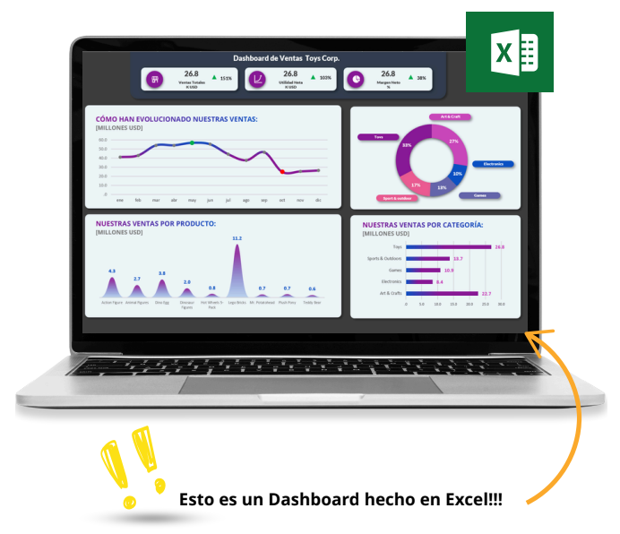
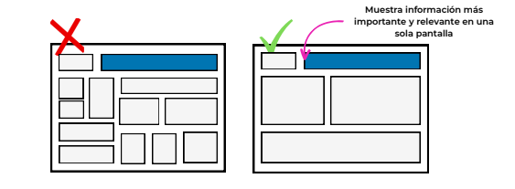

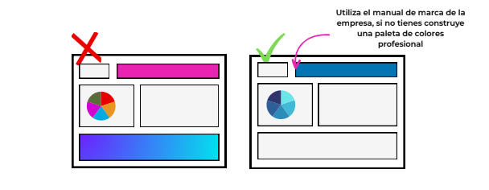
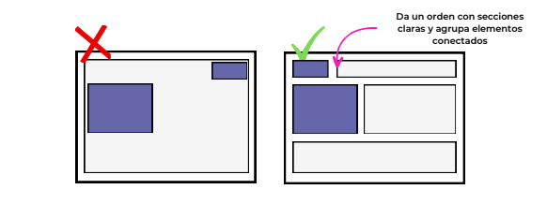

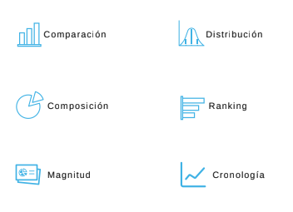
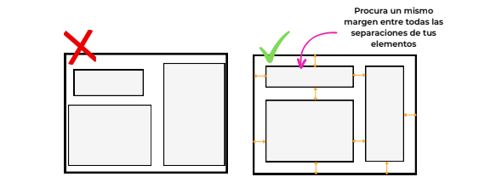
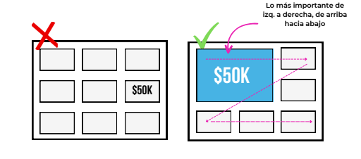

Ejemplos Dashboard
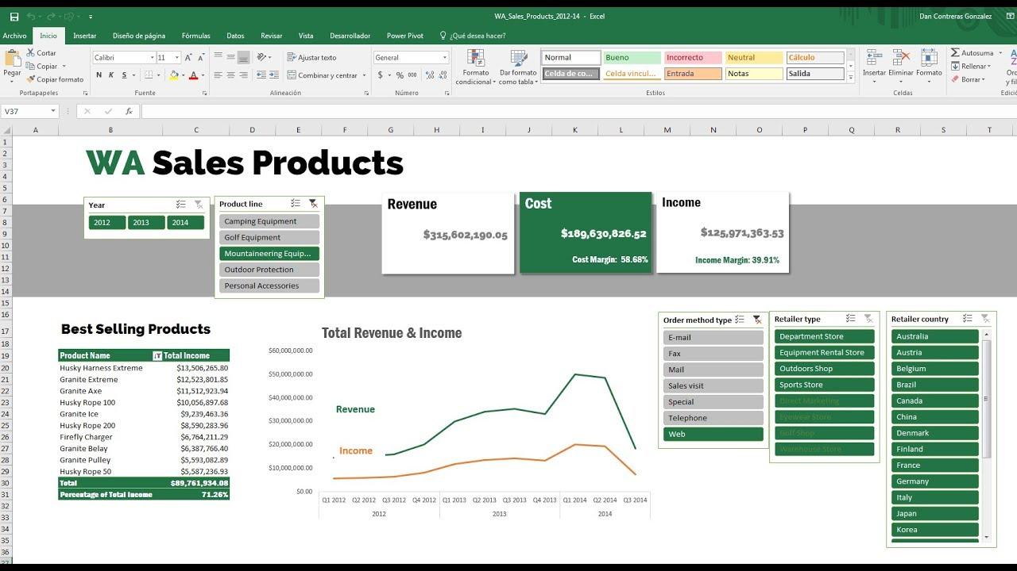

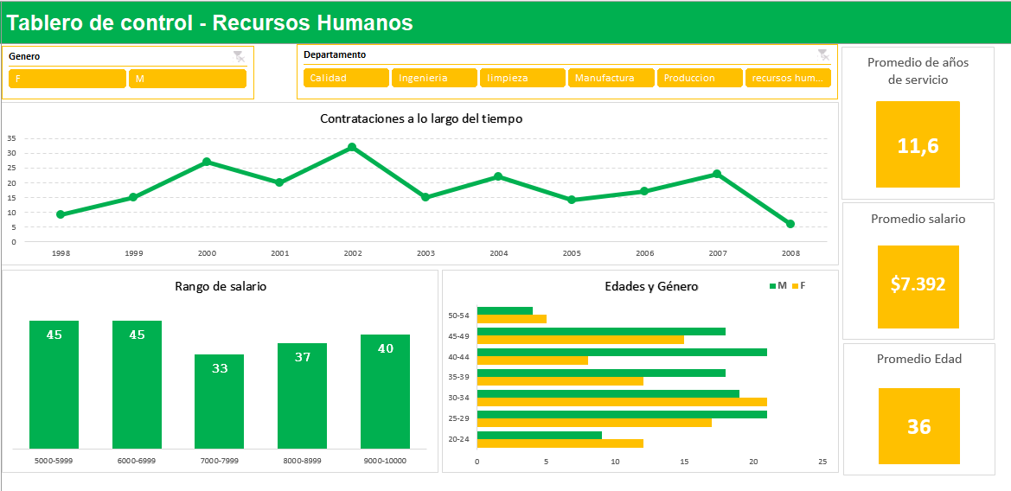

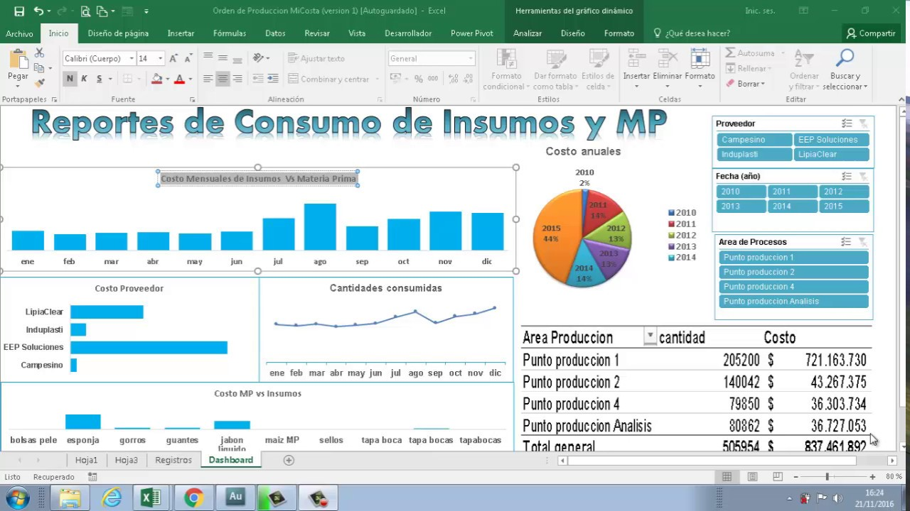

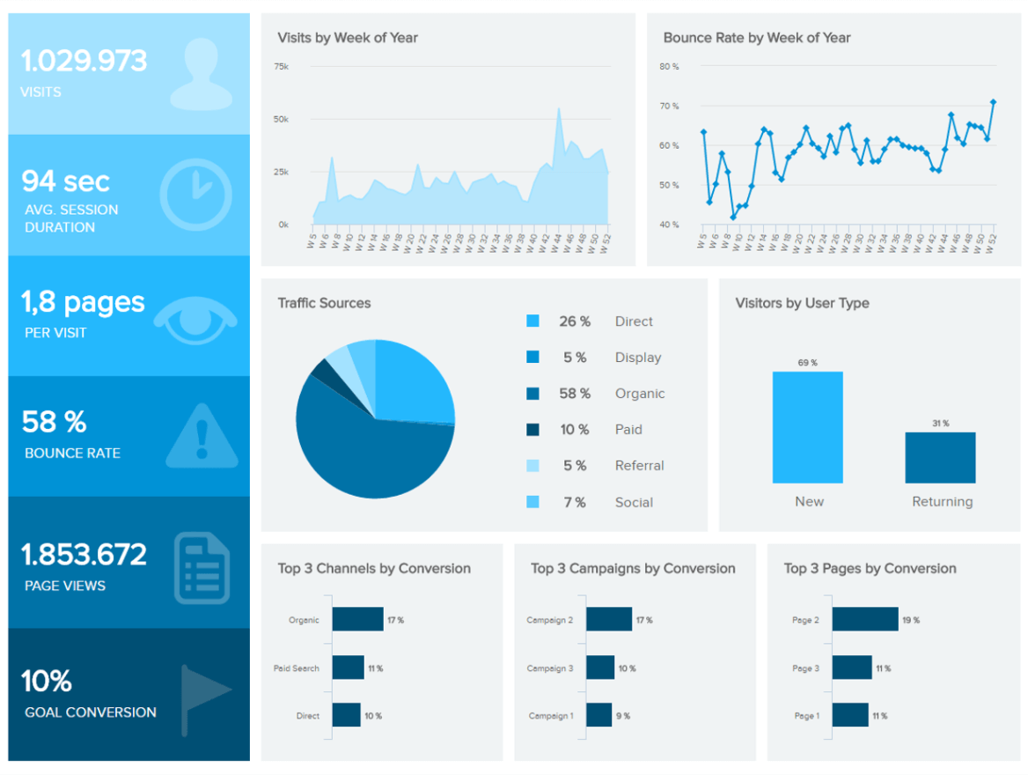

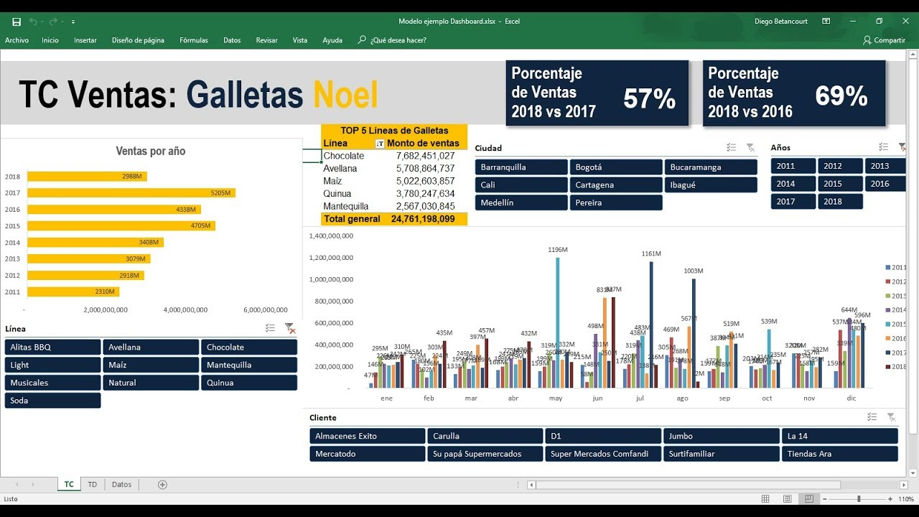

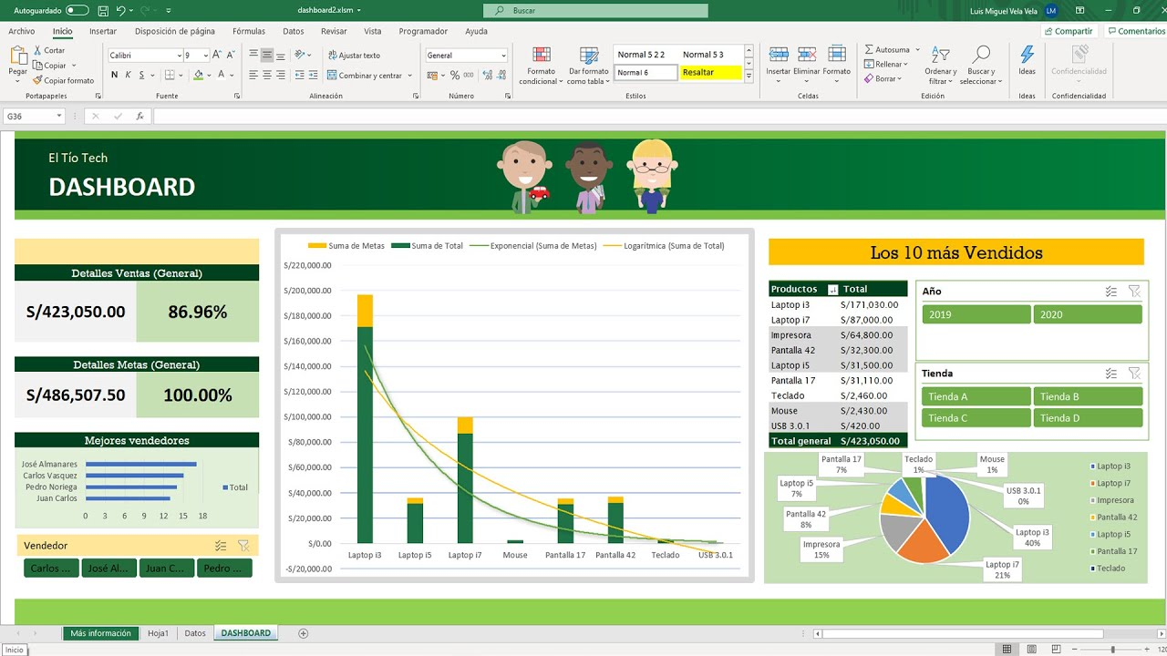

Intro Fórmulas Con IA
Ejemplo 1
Identificar estatus de acuerdo a los siguientes criterios...
1. Pago Urgente: Si la fecha de pago ya venció y el monto es mayor o igual a 500mil
2. Programar Pago: Si la fecha de pago ya venció y el monto es menor a 500mil
3. Pendiente de programar: Si la fecha de pago aún no vence
Ejemplo 2
Sugerencias de fórmulas e informes

Objetivo claro
¿Qué quiero que haga la IA?
Analizar, resumir, optimizar, explicar, crear, comparar…
Objetivo claro
¿Qué quiero que haga la IA?
Analizar, resumir, optimizar, explicar, crear, comparar…
Factura | Monto Vendido | Fecha de Pago | Estatus | Año | Fecha completa | Vendedor | Monto Vendido | Cliente | Producto | Region | Monto Cobrado | Por Cobrar
C2421 | $843,767 | 2026-01-01 |  | 2025 | 2025-07-10 | Gloria Vazquez | $402,803.00 | Inmobiliaria GDL | Producto3 | Occidente | $163,005 | $239,797.64
C1908 | $419,359 | 2026-02-12 |  | 2025 | 2025-04-30 | Sandra Hernandez | $317,505.00 | López y Asociados | Producto8 | Norte | $36,517 | $280,987.67
C7652 | $1,408,017 | 2026-12-06 |  | 2024 | 2024-08-25 | Laura Estrada | $429,994.00 | Distribuidora Mex | Producto1 | Centro | $186,967 | $243,027.49
C2326 | $91,490 | 2026-11-01 |  | 2023 | 2023-11-27 | José Jimenez | $361,736.00 | López y Asociados | Producto3 | Norte | $68,043 | $293,692.54
Contexto
¿En qué escenario estoy?
“Trabajo en el área de finanzas…”
“Es un reporte mensual para dirección…”
Contexto
¿En qué escenario estoy?
“Trabajo en el área de finanzas…”
“Es un reporte mensual para dirección…”
C5305 | $927,432 | 2026-12-12 |  | 2025 | 2025-09-16 | Mario Cardenas | $280,817.00 | Estudio 14 | Producto3 | Occidente | $99,279 | $181,537.74
C5168 | $195,020 | 2026-03-23 |  | 2023 | 2023-01-06 | Pedro Gomez | $262,357.00 | Avansec | Producto8 | Centro | $192,868 | $69,489.03
C9197 | $618,864 | 2026-03-29 |  | 2025 | 2025-10-24 | Juan García | $412,242.00 | Corporativo Garcia | Producto8 | Centro | $50,257 | $361,984.92
C2876 | $3,637,067 | 2026-06-06 |  | 2023 | 2023-02-04 | Laura Estrada | $425,869.00 | Autotransportes del Norte | Producto3 | Centro | $342,700 | $83,169.36
C8394 | $717,508 | 2026-05-01 |  | 2023 | 2023-04-25 | Norma Gonzalez | $303,359.00 | Estudio 14 | Producto8 | Occidente | $276,781 | $26,578.20
C8141 | $6,086,860 | 2026-07-27 |  | 2024 | 2024-07-23 | Laura Estrada | $310,754.00 | Inmobiliaria GDL | Producto1 | Occidente | $137,318 | $173,436.00
Fuente
¿Qué información tiene la IA para trabajar?
“Tengo una tabla con columnas: ID, Área, Ventas y Margen…”
Fuente
¿Qué información tiene la IA para trabajar?
“Tengo una tabla con columnas: ID, Área, Ventas y Margen…”
C3212 | $422,335 | 2026-09-14 |  | 2023 | 2023-07-19 | Juan García | $26,237.00 | Servicios Legales JM | Producto7 | Sur | $2,546 | $23,691.41
C8904 | $1,008,401 | 2026-06-20 |  | 2024 | 2024-04-04 | Pedro Gomez | $383,124.00 | Car Fast | Producto1 | Centro | $379,433 | $3,690.52
C5218 | $298,033 | 2026-06-21 |  | 2024 | 2024-08-01 | Laura Estrada | $435,521.00 | Ofisoluciones | Producto2 | Norte | $21,525 | $413,995.91
C4358 | $310,893 | 2026-01-24 |  | 2023 | 2023-02-18 | Norma Gonzalez | $152,921.00 | Avansec | Producto3 | Centro | $64,217 | $88,703.51
Expectativas
¿Cómo quiero la respuesta?
En tabla
Con conclusiones ejecutivas
En tono formal
Expectativas
¿Cómo quiero la respuesta?
En tabla
Con conclusiones ejecutivas
En tono formal
C1229 | $26,945 | 2026-12-17 |  | 2023 | 2023-09-19 | Norma Gonzalez | $344,541.00 | Ofisoluciones | Producto7 | Norte | $46,662 | $297,878.66
C4942 | $816,401 | 2026-12-18 |  | 2024 | 2024-11-14 | José López | $242,782.00 | Autotransportes del Norte | Producto3 | Centro | $217,577 | $25,204.56
C7310 | $634,377 | 2026-05-30 |  | 2023 | 2023-07-17 | José López | $292,926.00 | Reclutamiento Express | Producto6 | Sur | $18,909 | $274,017.20
C5348 | $1,134,585 | 2026-12-04 |  | 2025 | 2025-10-20 | Sandra Hernandez | $113,243.00 | Reclutamiento Express | Producto6 | Norte | $6,167 | $107,075.74
C5778 | $3,343,963 | 2026-08-06 |  | 2024 | 2024-12-03 | Pedro Gomez | $174,276.00 | Estudio 14 | Producto3 | Occidente | $165,387 | $8,889.24
C2519 | $2,456,364 | 2026-07-06 |  | 2025 | 2025-07-21 | Pedro Gomez | $191,479.00 | López y Asociados | Producto4 | Norte | $71,535 | $119,943.86
C8199 | $784,771 | 2026-10-05 |  | 2024 | 2024-12-25 | Sandra Hernandez | $152,653.00 | Servicios Legales JM | Producto7 | Sur | $11,971 | $140,681.74
C4645 | $398,726 | 2026-08-09 |  | 2024 | 2024-09-25 | Juan García | $423,698.00 | Granos y Cereales | Producto2 | Occidente | $295,486 | $128,212.47
C1390 | $460,639 | 2026-09-03 |  | 2023 | 2023-11-21 | María Perez | $356,311.00 | Estudio 14 | Producto4 | Occidente | $8,060 | $348,250.71
C4168 | $357,346 | 2026-11-05 |  | 2025 | 2025-03-11 | José López | $491,276.00 | Car Fast | Producto7 | Centro | $48,247 | $443,028.53
C1418 | $931,601 | 2026-12-14 |  | 2024 | 2024-09-20 | María Perez | $489,939.00 | López y Asociados | Producto3 | Norte | $231,373 | $258,566.16
C4779 | $634,307 | 2026-03-27 |  | 2024 | 2024-01-30 | Pedro Gomez | $83,553.00 | Avansec | Producto1 | Centro | $55,608 | $27,944.58
C8598 | $202,487 | 2026-09-04 |  | 2025 | 2025-06-18 | Pedro Gomez | $412,127.00 | Servicios Legales JM | Producto2 | Sur | $203,130 | $208,997.04
C3420 | $414,936 | 2026-11-10 |  | 2023 | 2023-08-18 | Pedro Gomez | $11,297.00 | Autotransportes del Norte | Producto4 | Centro | $8,422 | $2,875.10
C7497 | $4,075,110 | 2026-03-31 |  | 2025 | 2025-05-15 | Pedro Gomez | $248,878.00 | Car Fast | Producto2 | Centro | $145,254 | $103,623.63
C8282 | $1,439,700 | 2026-11-07 |  | 2025 | 2025-07-08 | Mario Cardenas | $244,739.00 | Corporativo Garcia | Producto8 | Centro | $198,176 | $46,563.44
C2932 | $1,070,409 | 2026-03-24 |  | 2025 | 2025-05-01 | Mario Cardenas | $142,295.00 | Ofisoluciones | Producto8 | Norte | $113,944 | $28,350.68
...

Intro Macros Con IA
Macro con Asistencia IA
Guardar PDF en escritorio

EMPRESA |  | RECIBO
[Calle]
[Ciudad, provincia y código postal]
Teléfono: (000) 000-0000 | N.º DE FACTURA |  | FECHA
 | 1987 |  | 2025-02-21

FACTURAR A | ID. DEL CLIENTE |  | TÉRMINOS
[Nombre] | 564 |  | Pago contra entrega
[Nombre de la empresa]
...

